Sheet1
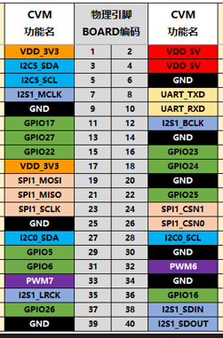
NULL | 1 | 2 | 亮灯A02 U31 绿
NULL | 3 | 4 | 亮灯A01 U31 黄
NULL | 5 | 6 | 亮灯A01 U33 红
NULL | 7 | 8 | 亮灯A02 U32 黄
亮灯A02 U33 橙 | 9 | 10 | 亮灯A01 U32 橙
竖电机1 DIR 白 | 11 | 12 | NULL
竖电机1 PUL 红 | 13 | 14 | 电源总接地 橙
躺电机2 DIR 黑 | 15 | 16 | 躺电机2 PUL 棕
NULL | 17 | 18 | NULL
亮灯A02 U23 红 | 19 | 20 | NULL
亮灯A02 U21 黑 | 21 | 22 | 亮灯A01 U23 紫
NULL | 23 | 24 | 亮灯A01 U21 绿
NULL | 25 | 26 | 底轮控 棕
NULL | 27 | 28 | 底轮控 橙
底轮控 红 | 29 | 30 | NULL
NULL | 31 | 32 | NULL
NULL | 33 | 34 | NULL
电磁铁U22 黄 | 35 | 36 | 底轮控 黄
电磁铁U23 绿 | 37 | 38 | 电磁铁U41 蓝
NULL | 39 | 40 | 电磁铁U42 紫

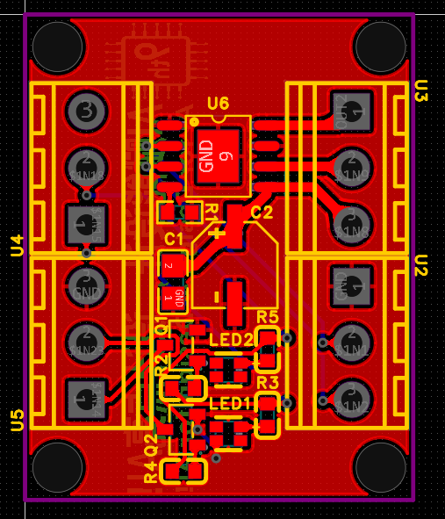

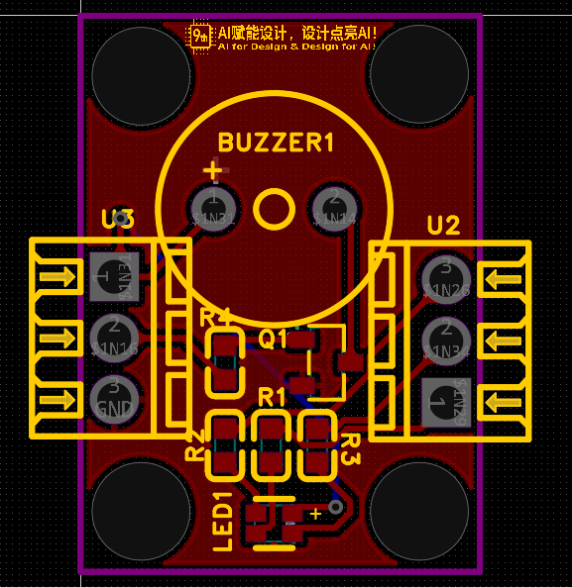
亮灯蜂鸣器

电磁铁、电机3

